Sprint1
SPRINT 1

ID HISTORIAL | HISTORIA / TAREAS | Time (estimated) | Time (spent) | Time (left) | 1 | 2 | 3 | 4

# 1 | Ingresar al sistema
 | T1: Revisar resultados | 1 | 1 | 0 | 1
 | T2: Elaborar Prototipo | 3 | 3 | 0 |  | 1 | 1 | 1
# 2 | Mantenimiento de usuarios
 | T1: Revisar resultados | 1 | 1 | 0 | 1
 | T2: Elaborar Prototipo | 2 | 2 | 0 |  |  | 1 | 1
# 3 | Mantenimiento de restaurantes
 | T1: Revisar resultados | 1 | 1 | 0 | 1
 | T2: Elaborar Prototipo | 2 | 2 | 0 |  |  | 1 | 1
 | TOTAL | 10 | 10 | 0 | 3 | 1 | 3 | 3
 | Daily burnout | 10 |  |  | 0 | 0 | 0 | 0
 | Total time left (from estimate) | 11 | Estimate | 10 | 10 | 10 | 10 | 10
 | Total time left (from spent) | 11 | Burnout | 10 | 7 | 6 | 3 | 0

 | Scrum Master: Rodrigo

Sprint2
SPRINT 2

ID HISTORIAL | HISTORIA / TAREAS | Responsable | Time (estimated) | Time (spent) | Time (left) | 1 | 2 | 3 | 4

# 8 | Mantenimiento de platos por restaurante
 | T6: Actualizar modelo base de datos | Rodrigo | 1 | 1 | 0 | 1
 | T7: Elaborar interfaz mantenimiento de platos por restaurante | Rodrigo | 2 | 2 | 0 |  | 1 | 1
 | T8: Crear controladores manteniento de platos por restaurante | Rodrigo | 3 | 3 | 0 |  | 0.5 | 1.5 | 1
# 12 | Modificar disponibilidad de platos
 | T9: Crear métodos para disponibilidad de platos | Aldo | 1 | 1 | 0 | 1
 | T10: Sincronizar vistas y controladores | Aldo | 3 | 3 | 0 |  | 1 | 1 | 1
# 14 | Modificar disponibilidad de mesas
 | T6: Actualizar modelo base de datos | Roy | 1.5 | 1.5 | 0 |  |  | 1 | 0.5
 | T11: Elaborar vistas de disponilidad de mesas | Jose | 2.5 | 2.5 | 0 |  | 1 | 1 | 0.5
 | TOTAL |  | 14 | 14 | 0 | 2 | 3.5 | 5.5 | 3
 | Daily burnout |  | 14 |  |  | 0 | 0 | 0 | 0
 | Total time left (from estimate) |  | 11 | Estimate | 14 | 14 | 14 | 14 | 14
 | Total time left (from spent) |  | 11 | Burnout | 14 | 12 | 8.5 | 3 | 0

 | Scrum Master: Roy

Sprint3


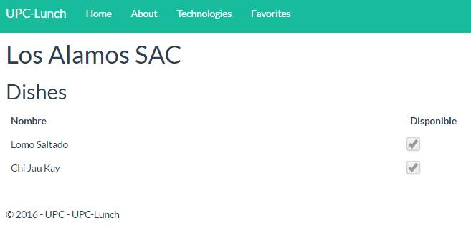
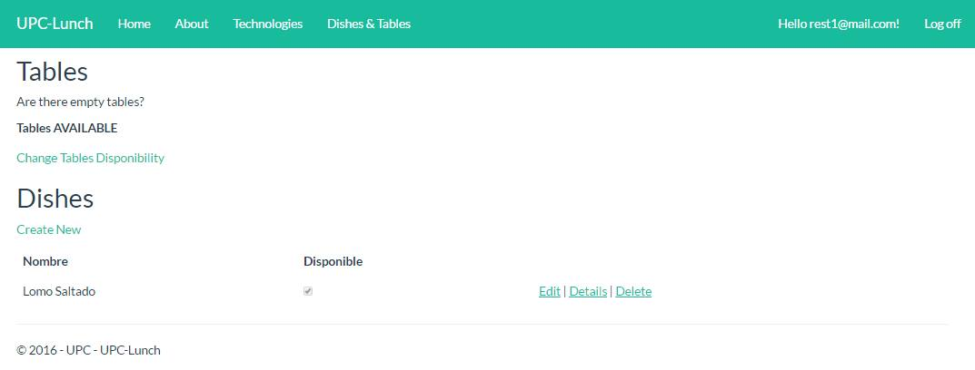

SPRINT 3
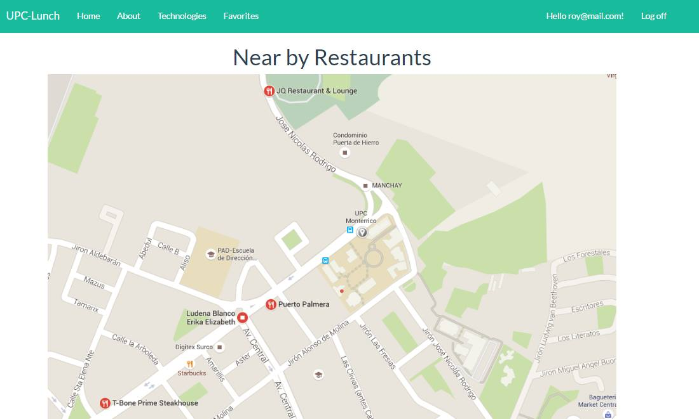
ID HISTORIAL | HISTORIA / TAREAS | Responsable | Time (estimated) | Time (spent) | Time (left) | 1 | 2 | 3 | 4

# 13 | Administrar restaurantes favoritos
 | T12:Actualizar modelo base de datos | Jose | 1 | 1 | 0 | 1
 | T13:Elaborar interfaz administrar restaurantes favoritos | Jose | 2 | 2 |  |  | 1 | 1
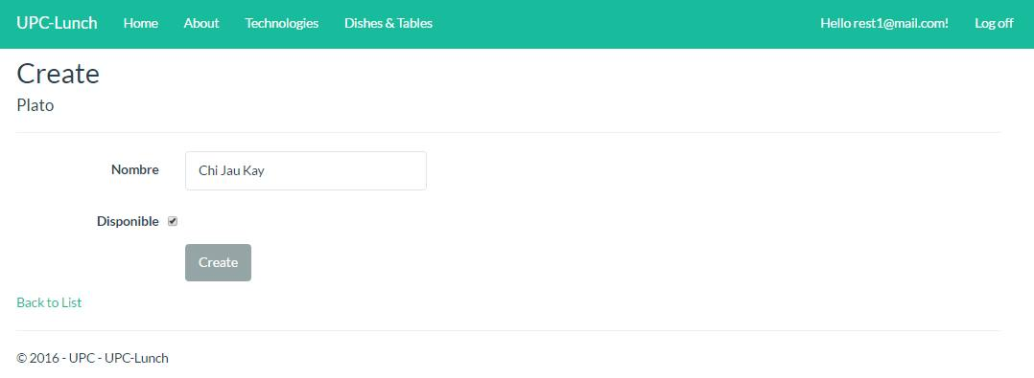
 | T14:Crear controladores para Administrar Restaurantes Favoritos | Roy | 1 | 1 | 0 |  | 1
 | Prueba Unitaria | Roy | 0.5 | 0.5 |  |  |  |  | 0.5
# 10 | Ver disponibilidad de platos de restaurante
 | T15:Crear Funciones para obtener la disponibilidad | Jose | 2 | 2 | 0 |  |  | 1 | 1
 | T16:Elaborar las vistas de disponibilidad de platos | Jose | 1 | 1 | 0 |  | 1
 | Prueba Unitaria | Roy | 0.5 | 0.5 | 0 |  | 0.5
# 3 | Ver mapa de restaurantes
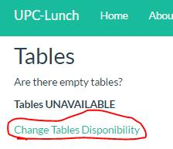
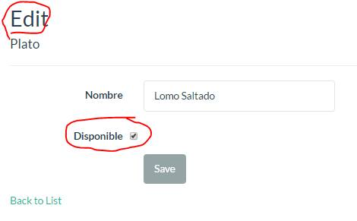
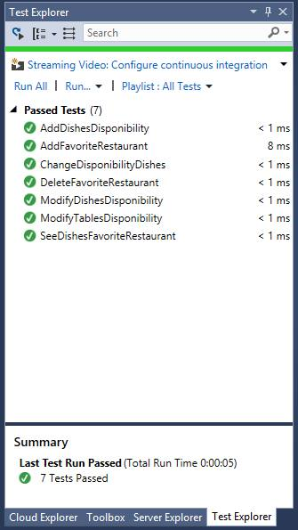
 | T18:Crear Funciones para obtener los restaurantes | Rodrigo | 4 | 4 | 0 | 1 | 1 | 1 | 1
 | T19:Mostrar los restaurantes más cercanos | Rodrigo | 2 | 2 | 0 |  | 1 | 1
 | Prueba Unitaria | Jose | 0.5 | 0.5 | 0 |  |  |  | 0.5
# 14 | Modificar disponibilidad de mesas
 | T6: Actualizar modelo base de datos | Roy | 1 | 1 | 0 |  |  |  | 1
 |  |  | 15.5 | 15.5 | 0 | 2 | 5.5 | 4 | 4
 | TOTAL |  | 15.5 |  |  | 0 | 0 | 0 | 0
 | Daily burnout |  | 11 | Estimate | 15.5 | 15.5 | 15.5 | 15.5 | 15.5
 | Total time left (from estimate) |  | 11 | Burnout | 15.5 | 13.5 | 8 | 4 | 0
 | Total time left (from spent)

 | Scrum Master: Aldo Rodrigo

Sprint 4
SPRINT 4

ID HISTORIAL | HISTORIA / TAREAS | Responsable | Time (estimated) | Time (spent) | Time (left) | 1 | 2 | 3 | 4

# 5 | Integración con Facebook
 | T20:Conseguir API | Aldo | 0.5 | 0.5 | 0.5
 | T21:Configurar API KEY | Aldo | 2 | 2
 | T22:Integrar API con la aplicación | Roy | 2 | 2 | 2
 | Prueba Unitaria | Roy | 0.5 | 0.5
# 6 | Integración con SignaLR
 | T23:Conseguir librerías de SignaLR | Jose | 2 | 2 | 2
 | T24:Implementar la función principal de Signa | Jose | 1 | 1 | 1
 | Prueba Unitaria | Roy | 2 | 2 | 2
# 7 | Notificaciones de disponibilidad
 | T25:Crear Funciones para obtener las notifiaciones | Rodrigo | 4 | 4 | 4
 | T26:Mostrar las notificaciones en las vistas | Rodrigo | 2 | 2 | 2
 | Prueba Unitaria | Rodrigo | 2 | 2 | 2
 | Crear repositorio para el proyecto

 |  |  | 18 | 18 | 15.5 | 0 | 0 | 0 | 0
 | TOTAL |  | 18 |  |  | 0 | 0 | 0 | 0
 | Daily burnout |  | 11 | Estimate | 18 | 18 | 18 | 18 | 18
 | Total time left (from estimate) |  | 11 | Burnout | 18 | 18 | 18 | 18 | 18
 | Total time left (from spent)

 | Scrum Master: José Sandoval

